Catalogue_données
 |  |  | Nutriments dans les cours d'eau

 |  | BDD_Macro_10-12.DOC | BDD_Macro_13-15.DOC | BDD_Macro_16-18.DOC | BDD_Macro_10-12.NH4 | BDD_Macro_13-15.NH4 | BDD_Macro_16-18.NH4 | BDD_Macro_10-12.NO3 | BDD_Macro_13-15.NO3 | BDD_Macro_16-18.NO3 | BDD_Macro_10-12.PO4 | BDD_Macro_13-15.PO4 | BDD_Macro_16-18.PO4
AUBONNE | Allaman, Le Coulet | Bonne | Bonne | Bonne | Bonne | Très Bonne | Bonne | Bonne | Bonne | Moyenne | Très Bonne | Très Bonne | Très Bonne
BOIRON (LE) | Lac | Moyenne | Bonne | Bonne | Moyenne | Très Bonne | Très Bonne | Moyenne | Moyenne | Moyenne | Moyenne | Bonne | Moyenne
CHAMBERONNE | Unil | Bonne | Bonne | Très Bonne | Bonne | Très Bonne | Très Bonne | Bonne | Bonne | Bonne | Moyenne | Bonne | Bonne
DULLIVE (LA) | Aval Step | Bonne | Très Bonne | Bonne | Très Bonne | Très Bonne | Bonne | Bonne | Moyenne | Bonne | Très Bonne | Très Bonne | Moyenne
EAU FROIDE | Rennaz | Bonne | Bonne | Bonne | Bonne | Bonne | Bonne | Mauvaise | mauvaise | Mauvaise | Bonne | Bonne | Moyenne
GRAND CANAL | Embouchure | Très Bonne | Bonne | Très Bonne | Moyenne | Moyenne | Moyenne | Bonne | Bonne | Bonne | Très Bonne | Très Bonne | Très Bonne
GRANDE EAU (LA) | Aigle | Très Bonne | Très Bonne | Très Bonne | Très Bonne | Très Bonne | Très Bonne | Très Bonne | Très Bonne | Très Bonne | Très Bonne | Très Bonne | Très Bonne
MORGES | Amont Lac (Morges) | Bonne | Moyenne | Bonne | Bonne | Très Bonne | Bonne | Moyenne | Moyenne | Moyenne | Moyenne | Bonne | Moyenne
PROMENTHOUSE | Gland, Route Suisse (Le Rancho) | Bonne | Très Bonne | Très Bonne | Très Bonne | Très Bonne | Très Bonne | Moyenne | Bonne | Bonne | Très Bonne | Très Bonne | Très Bonne
VENOGE | Les Bois (Ecublens) | Bonne | Bonne | Bonne | Moyenne | Moyenne | Moyenne | Moyenne | Moyenne | Moyenne | Moyenne | Bonne | Moyenne
VEVEYSE | Vevey / Sesa | Bonne | Bonne | Bonne | Bonne | Très Bonne | Très Bonne | Bonne | Très Bonne | Très Bonne | Très Bonne | Très Bonne | Très Bonne
ARVE | Veyrier | Très Bonne | Très Bonne | Très Bonne | Moyenne | Moyenne | Moyenne | Moyenne | Moyenne | Mauvaise | Moyenne | Moyenne | Moyenne
ALLONDON | Embouchure Allondon | Très Bonne | Bonne | Très Bonne | Très Bonne | Très Bonne | Très Bonne | Bonne | Bonne | Bonne | Très Bonne | Bonne | Très Bonne
ARVE | Ecole De Médecine | Très Bonne | Très Bonne | Très Bonne | Bonne | Bonne | Bonne | Bonne | Bonne | Bonne | Moyenne | Bonne | Moyenne
LEMAN | Paquis | Très Bonne | Très Bonne | Très Bonne | Très Bonne | Très Bonne | Très Bonne | Très Bonne | Très Bonne | Très Bonne | Très Bonne | Très Bonne | Très Bonne
RHONE | Chancy, Aux Ripes | Très Bonne | Très Bonne | Très Bonne | Bonne | Bonne | Bonne | Bonne | Très Bonne | Très Bonne | Bonne | Très Bonne | Très Bonne
VERSOIX | Versoix_Amont_Cff | Bonne | Bonne | Très Bonne | Très Bonne | Très Bonne | Très Bonne | Bonne | Bonne | Bonne | Bonne | Moyenne | Très Bonne
BORGNE | Amont Step Hérémence | Très Bonne | Très Bonne | Très Bonne | Bonne | Bonne | Très Bonne | Très Bonne | Très Bonne | Très Bonne | Bonne | Très Bonne | Très Bonne
DRANCE | Martigny Station Hydrologique Ofev N° 2053 | Très Bonne | Très Bonne | Très Bonne | Bonne | Bonne | Très Bonne | Bonne | Très Bonne | Très Bonne | Très Bonne | Très Bonne | Très Bonne
RHONE | Brig_Amont_Step | Très Bonne | Très Bonne | Très Bonne | Bonne | Très Bonne | Très Bonne | Très Bonne | Très Bonne | Très Bonne | Très Bonne | Très Bonne | Très Bonne
RHONE | Av. Ciba/Monthey = Am. Step Collombey | Très Bonne | Très Bonne | Bonne | Moyenne | Bonne | Bonne | Bonne | Très Bonne | Très Bonne | Moyenne | Très Bonne | Bonne
RHONE | Evionnaz_Amont | Très Bonne | Très Bonne | Bonne | Bonne | Bonne | Bonne | Mauvaise | Très Bonne | Très Bonne | Très Bonne | Très Bonne | Bonne
RHÔNE | Cimo - 100M Amont Step | Très Bonne | Très Bonne | Très Bonne | Bonne | Bonne | Bonne | Bonne | Très Bonne | Bonne | Bonne | Très Bonne | Très Bonne
RHONE | Porte Du Scex | Bonne | Très Bonne | Très Bonne | Bonne | Bonne | Bonne | Moyenne | Très Bonne | Très Bonne | Mauvaise | Très Bonne | Très Bonne
RHONE | Raron Amont Rejet Lonza | Très Bonne | Très Bonne | Bonne | Moyenne | Moyenne | Moyenne | Très Bonne | Très Bonne | Bonne | Bonne | Bonne | Moyenne
RHONE | Sion Centre (Shgn) Aval Canal Vissigen | Très Bonne | Très Bonne | Très Bonne | Moyenne | Bonne | Bonne | Bonne | Très Bonne | Bonne | Très Bonne | Très Bonne | Très Bonne
RHONE | Turtmann | Très Bonne | Très Bonne | Très Bonne | Moyenne | Moyenne | Moyenne | Très Bonne | Bonne | Bonne | Bonne | Très Bonne | Bonne
VISPA | Amont Visp, Station Hydrologique Ofev 2351 | Très Bonne | Très Bonne | Très Bonne | Bonne | Bonne | Bonne | Très Bonne | Très Bonne | Très Bonne | Très Bonne | Très Bonne | Très Bonne
ARVE | Magland | Très Bonne | Très Bonne | Très Bonne | Bonne | Très Bonne | Bonne | Moyenne | Moyenne | Moyenne | Moyenne | Moyenne | Moyenne
BORNE | St-Pierre-En-Faucigny | Très Bonne | Très Bonne | Très Bonne | Très Bonne | Très Bonne | Très Bonne | Moyenne | Moyenne | Moyenne | Moyenne | Très Bonne | Moyenne
DRANSE | Abondance | Très Bonne | Très Bonne | Très Bonne | Très Bonne | Très Bonne | Très Bonne | Bonne | Bonne | Bonne | Bonne | Bonne | Très Bonne
DRANSE DE MORZINE | Dranse De Morzine À La Baume | Très Bonne | Très Bonne | Très Bonne | Bonne | Bonne | Très Bonne | Mauvaise | Moyenne | Moyenne | Bonne | Bonne | Bonne
EDIAN | Abondance | Très Bonne | Très Bonne | Très Bonne | Très Bonne | Très Bonne | Très Bonne | Bonne | Bonne | Bonne | Très Bonne | Très Bonne | Très Bonne
FORON DE TANINGES | Taninges | Très Bonne | Très Bonne | Très Bonne | Bonne | Très Bonne | Très Bonne | Bonne | Bonne | Bonne | Très Bonne | Très Bonne | Très Bonne
GIFFRE | Giffre À Taninges | Très Bonne | Très Bonne | Très Bonne | Très Bonne | Très Bonne | Très Bonne | Moyenne | Moyenne | Moyenne | Moyenne | Bonne | Moyenne | Evolution de la classification moyenne/mauvaise
GRAND FORON | Le Reposoir | Très Bonne | Très Bonne | Très Bonne | Bonne | Très Bonne | Très Bonne | Bonne | Bonne | Bonne | Très Bonne | Très Bonne | Bonne
ARVE | Pont_De_Zone | Très Bonne | Très Bonne | Très Bonne | Bonne | Bonne | Bonne | Bonne | Bonne | Bonne | Moyenne | Bonne | Moyenne | 2010-2012 | 2013-2015 | 2016-2018
Nombres de stations de chaque catégorie | Très bon | 26 | 27 | 27 | 10 | 19 | 18 | 7 | 14 | 11 | 16 | 22 | 19
 | Bon | 10 | 9 | 10 | 19 | 13 | 14 | 18 | 13 | 16 | 9 | 12 | 6
 | Moyen | 1 | 1 | 0 | 8 | 5 | 5 | 9 | 9 | 8 | 11 | 3 | 12 | 29 | 18 | 25
 | Mauvais | 0 | 0 | 0 | 0 | 0 | 0 | 3 | 1 | 2 | 1 | 0 | 0 | 4 | 1 | 2
 | Total | 37 | 37 | 37 | 37 | 37 | 37 | 37 | 37 | 37 | 37 | 37 | 37 | 148 | 148 | 148
 | Très bon (%) | 70.3% | 73.0% | 73.0% | 27.0% | 51.4% | 48.6% | 18.9% | 37.8% | 29.7% | 43.2% | 59.5% | 51.4% | 22% | 13% | 18%
 | Bon (%) | 27.0% | 24.3% | 27.0% | 51.4% | 35.1% | 37.8% | 48.6% | 35.1% | 43.2% | 24.3% | 32.4% | 16.2%
 | Moyen (%) | 2.7% | 2.7% | 0.0% | 21.6% | 13.5% | 13.5% | 24.3% | 24.3% | 21.6% | 29.7% | 8.1% | 32.4%
 | Mauvais (%) | 0.0% | 0.0% | 0.0% | 0.0% | 0.0% | 0.0% | 8.1% | 2.7% | 5.4% | 2.7% | 0.0% | 0.0%

Grille d'évaluation
Paramètres/ | COD | N-NH4 | P-PO4 | N-NO3
Classification | (mg/L) | (mg N-NH4/L) | (mg P-PO4/L) | (mg N-NO3/L)
Très bonne | <= 3 | <= 0.1 | <=0.025 | <= 1
Bonne | 3 – 5 | 0.1 – 0.4 | 0.025 – 0.050 | 2020-03-01
Moyenne | 5 – 8 | 0.4 – 1 | 0.050 – 0.250 | 2020-06-03
Mauvaise | > 8 | > 1 | > 0.250 | > 6

Nom: "R1: Nutriments dans les cours d'eau"
Date de dernière mise à jour: 23/03/2020

Catalogue_graphiques
 |  |  | Nutriments dans les cours d'eau
 |  | COD |  |  | NH4 |  |  | NO3 |  |  | PO4

 |  | 10-12 | 13-15 | 16-18 | 10-12 | 13-15 | 16-18 | 10-12 | 13-15 | 16-18 | 10-12 | 13-15 | 16-18
Nombres de stations de chaque catégorie | Très bon | 26 | 27 | 27 | 10 | 19 | 18 | 7 | 14 | 11 | 16 | 22 | 19
 | Bon | 10 | 9 | 10 | 19 | 13 | 14 | 18 | 13 | 16 | 9 | 12 | 6
 | Moyen | 1 | 1 | 0 | 8 | 5 | 5 | 9 | 9 | 8 | 11 | 3 | 12
 | Mauvais | 0 | 0 | 0 | 0 | 0 | 0 | 3 | 1 | 2 | 1 | 0 | 0 |  | 2016-2018
 | Total | 37 | 37 | 37 | 37 | 37 | 37 | 37 | 37 | 37 | 37 | 37 | 37 |  | COD | NH4 | NO3 | PO4
 | Très bon (%) | 70% | 73% | 73% | 27% | 51% | 49% | 19% | 38% | 30% | 43% | 59% | 51% | Très bon (%) | 73% | 49% | 30% | 51%
 | Bon (%) | 27% | 24% | 27% | 51% | 35% | 38% | 49% | 35% | 43% | 24% | 32% | 16% | Bon (%) | 27% | 38% | 43% | 16%
 | Moyen (%) | 3% | 3% | 0% | 22% | 14% | 14% | 24% | 24% | 22% | 30% | 8% | 32% | Moyen (%) | 0% | 14% | 22% | 32%
 | Mauvais (%) | 0% | 0% | 0% | 0% | 0% | 0% | 8% | 3% | 5% | 3% | 0% | 0% | Mauvais (%) | 0% | 0% | 5% | 0%

Nom: "R1: Nutriments dans les cours d'eau"
Date de dernière mise à jour: 23/03/2020

Catalogue_cartographie
 | Nutriments dans les cours d'eau

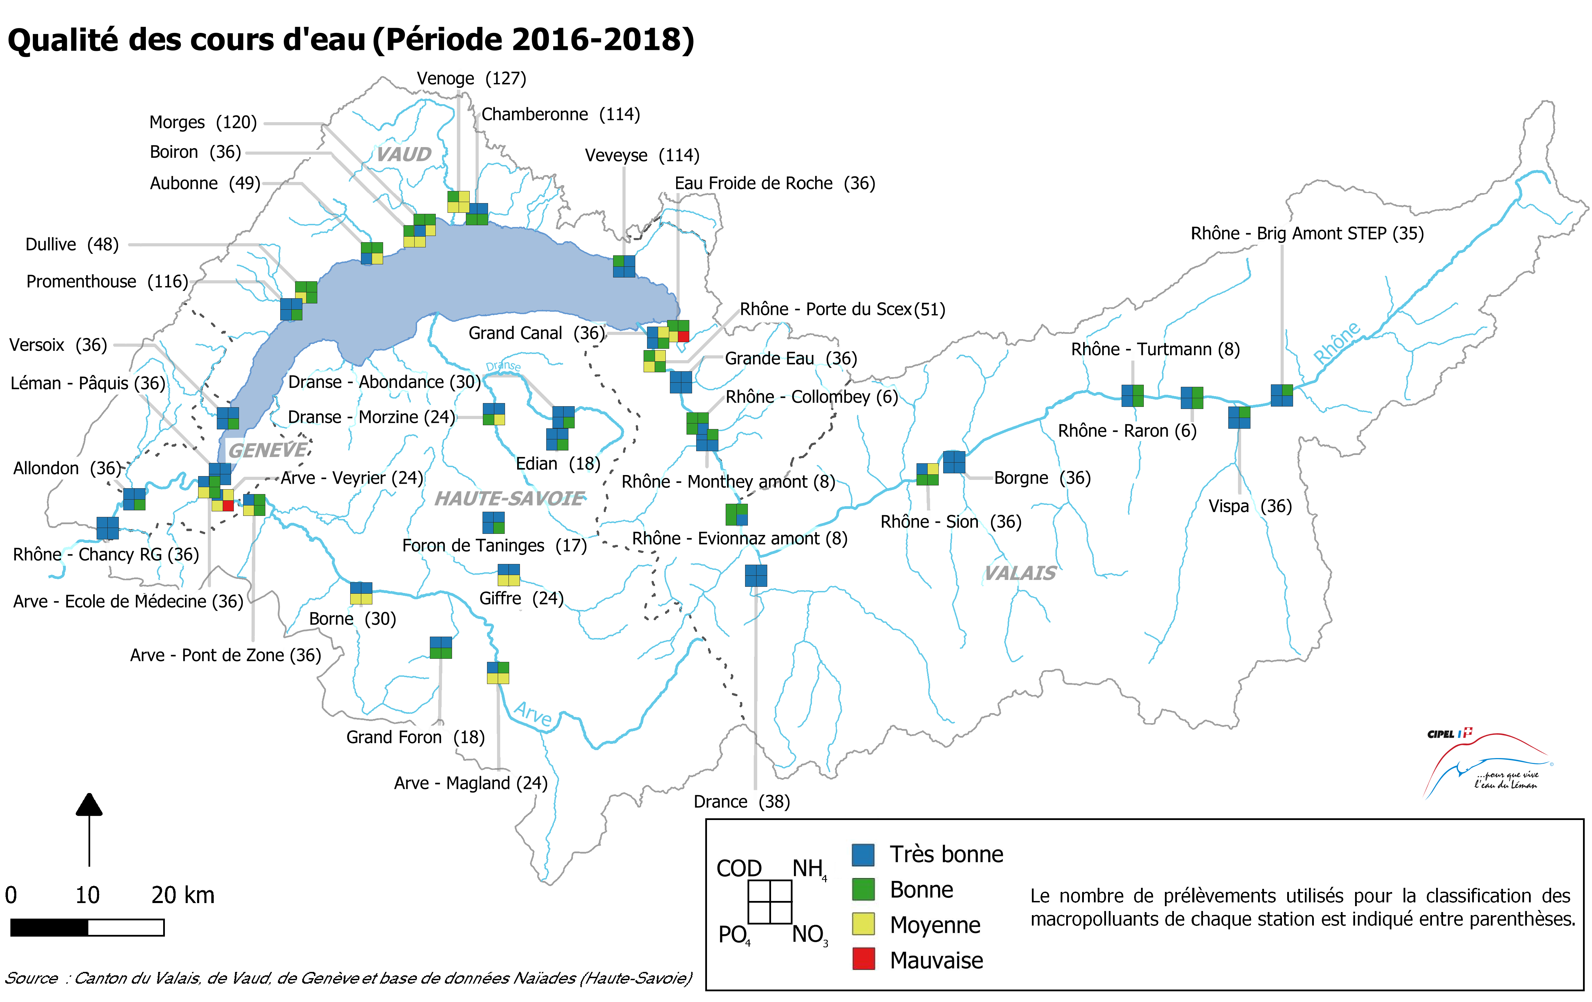

Nom: "R1: Nutriments dans les cours d'eau"
Date de dernière mise à jour: 23/03/2020

